Sheet1
ルクア10周年イベントタレントご提案
No. |  | 名前 | フォロワー数（Instagram） | 参考URL | 所属事務所
1 |  | 重盛さと美 | 1,688,000 | https://www.instagram.com/satomi_shigemori/ | アヴィラ | 200
2 |  | 朝比奈彩 | 1,511,000 | https://www.instagram.com/asahina_aya/ | 株式会社 生島企画室 | 200
3 |  | 吉田朱里 | 1,414,000 | https://www.instagram.com/_yoshida_akari/ | 吉本興業 | 150
4 |  | 鈴木愛理 | 1,214,000 | https://www.instagram.com/airisuzuki_official_uf/ | アップフロントクリエイト | 200
5 |  | 玉城ティナ | 960,000 | https://www.instagram.com/tinapouty/ | 株式会社ディネアンドインディー | 300
6 | 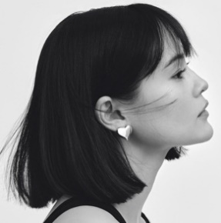 | emma | 956,000 | https://www.instagram.com/okss2121/ | スターダストプロモーション | 300
7 |  | 村重杏奈 | 494,000 | https://www.instagram.com/hktanna4848 | ツインプラネット | 100
8 |  | 八木アリサ | 484,000 | https://www.instagram.com/alilouss/ | アミューズ | 200
9 |  | 中村里砂 | 388,000 | https://www.instagram.com/risa_doll_/ | 株式会社 生島企画室 | 100
10 |  | 石川恋 | 387,000 | https://www.instagram.com/ren_ishikawa/ | テンカラット | 200
11 |  | 加治ひとみ | 377,000 | https://www.instagram.com/kaji_26/ | エイベックス・マネジメント | 100
12 |  | 小澤美里 | 334,000 | https://www.instagram.com/misatooozamisa/ | 株式会社Meilly | 100
13 |  | 前田希美 | 315,000 | https://www.instagram.com/maeda_nozomi/ | 株式会社TRUSTAR | 50
14 |  | 江野沢愛美 | 300,000 | https://www.instagram.com/enosawa_manami/ | エイベックス・マネジメント | 50
15 |  | 野崎萌香 | 295,000 | https://www.instagram.com/moeka_nozaki/ | エイベックス・マネジメント | 50

